Sheet1
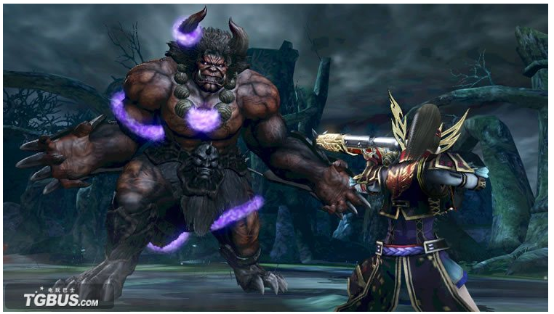
部位定义
 | 每个怪物都包含1个或以上部位可以被打击
 | 弱点：每个部位会有一个受击点/被鉴定点用来展现受击/表现部位状态。世界观含义可以定为咒印，或者从鉴定用的器具出发，定义表现
 | 小怪/玩家收服的宠物
 |  | 统一都是一个部位
 | boss
 |  | 多个部位
 |  | p.s.玩家收服的小怪取消了部位区分。

 | 部位的类型
 |  | 肢体
 |  |  | 头、手、尾巴
 |  | 非肢体
 |  |  | 装甲、外骨骼、角
 | 部位状态
 |  | 正常状态n
 |  | 死亡
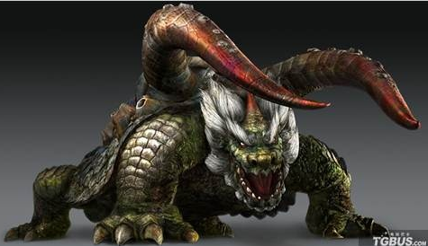
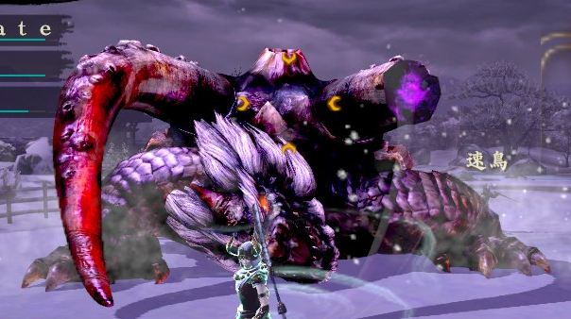
 |  |  | 消失 | 对应非肢体

 |  |  | 幻肢 | 对应怪物肢体
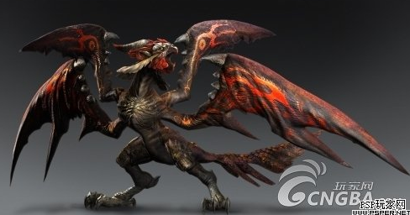
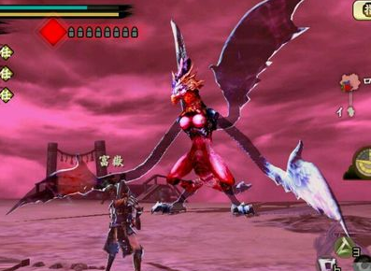

 |  | 状态转换事件
 |  |  | 弱点Hp<=0
 |  |  | 再生事件（切进程）
 |  |  |  | 弱点状态转换导致怪物状态变换（怪物动作变化，形象变化等）

对应玩法
 | 前置搜索，鉴定过程
 |  | 设计意义，整场战斗本身双方战力的消耗就是一种时间限制。
 |  |  | 鉴定过程含义：
 |  |  |  | 1.帮助玩家减少理解boss设计所需的时间。
 |  |  |  | 2.简单的操作带来成就感。
 |  |  |  | 3.增加探索乐趣。
 |  | 部位鉴定
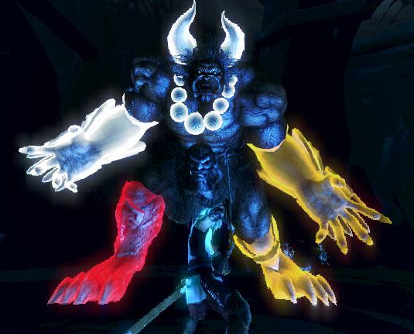

 |  | 寻找隐藏部位

 | 伤害比不同
 |  | 部位伤害比不同。游戏初期boss身上有明显弱点，可以用符号化的特征来表示。如：头部受伤比更高。
 |  |  | 扩展设计： | 打盔甲上的锁链导致盔甲脱落露出弱点
 |  |  |  | 猜箱子：九尾狐弱点尾巴为藏在九个尾巴中的1个，收到一定伤害后会摆动尾巴让玩家无法分辨之前锁定的目标。（切进程清集火）
 | 技能关联
 |  | 技能增强 |  | 特殊部位存在时，boss会使用比较bug的技能
 |  | 大招打断逻辑变更 |  | 攻击特殊位置导致boss技能被打断

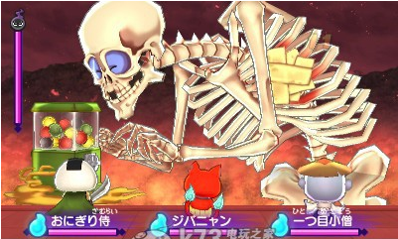
 | 提示方法
 |  | 构建符号化变现，图形。形象。需要与怪物本体做强对比
 |  | 例子：

 |  |  |  |  | 骷髅的本体上出现了奇怪的胶布，很容易使玩家觉得有异样
 |  |  |  |  |  | 宠物不受集火控制的条件下依然可以选择这个目标，胶条破碎露出心脏有特写
 |  |  |  |  |  | 同时，头部的伤害点可以正常受伤保证了点背玩家不会卡太久。

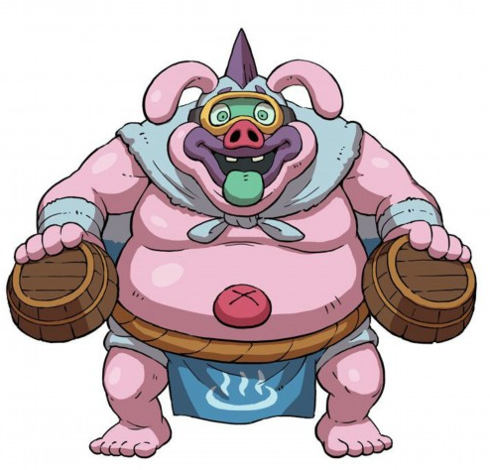

 |  |  |  |  | 此时玩家经过骷髅的洗礼已经掌握boss打弱点的玩法。
 |  |  |  |  | 怪物会贱贱的有澡盆护住肚脐，此时打肚脐的伤害没有伤害（会打到澡盆）
 |  |  |  |  | 需要玩家另辟蹊径，选择大怪物的脑袋会使怪物昏厥（利用常理、现实世界的经验）
 |  |  |  |  | 同样的怪物混却时特写了肚脐，肚脐特殊颜色闪耀更加突出了“不正常”的部位

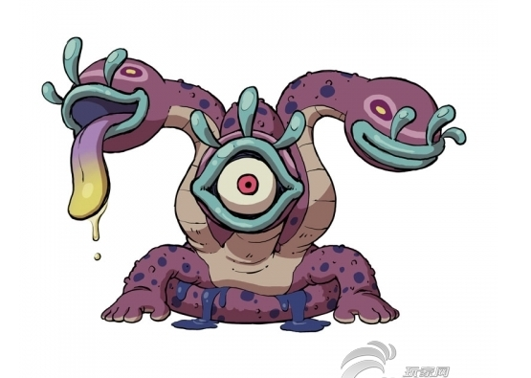

 |  |  |  |  | 怪物开场即展现了眼睛在不同的“嘴”之间来回移动，不是眼睛的嘴里吐出的就是舌头
 |  |  |  |  | 玩家攻击boss各个部位都不会使bosshp下降，但是攻击“嘴”一段时间会使嘴张开，里面不是舌头就是眼睛。
 |  |  |  |  | 攻击眼睛boss才会受伤，若是舌头则不再能被选中（或者集火）。

 |  | 弱点提示：

